инвойс-спецификaция
INVOICE-SPECIFICATION / ИНВОЙС-СПЕЦИФИКАЦИЯ
Договор №: | MP-20210606 |  |  | №: |  | JH21024 |  | Date / Дата: | 2021-09-26

Получатель по ст. Белый Раст - LLC TLC Bely Rast ООО «ТЛЦ «Белый Раст» 141870,Россия, Московская область, Дмитровский район, с.Белый Раст, вл.112, стр. 1,лит.Б ИНН 7703543814/ КПП 500701001 ОГРН 1057746339562, ОКПО 76566833 тел/факс (495)240-95-60 (945) Код получателя: ТГНЛ 6503

Отправитель/Продавец |  | JIAHUI IMPORT AND EXPORT TRADELIMITED Add: Room 1302, 13/F, Cheong K Building 84-86Des Voeux Road Central Centralhong Kong. Джианху Импорт и экспорт Трейдлимитед Адрес: Комната 1302, 13 / F, Cheong K Building 84-86Des Voeux Road Central Centralhong Kong. |  | Покупатель |  | Megaplast Production OOO Add.: of registration RF, 142300, Moscow reg, Chehov, Simferopolskoye shosse, 3A, off. 1/5 ООО Мегапласт Продакшн Адрес: Россия, 142300, Московская обл, г. Чехов, Симферопольское шоссе, д. 3А, оф. 1/5
Shipper/Seller |  |  |  | Buyer

Terms of delivery / Условия поставки: |  | FOB SHANGHAI |  | Страна назначения: |  |  | РФ
Container / Контейнер |  | FCIU8110977 |  | Станция назначения: |  |  | Белый Раст

No. | HS Code / Код ТН ВЭД ТС | Страна происхождения товара | Описание товаров/description of goods | Qty pcs / Кол-во in | Package/вид упаковки | Qty of packages/Кол-во мест | Net weight kg / Вес нетто кг | Gross weight kg / Вес брутто кг | Price per pcs, $ / Цена за шт, $ | Amount $/ Общая стоимость, $
2 | 8479899708 | КНР | M-G(2100)Automatic nonwoven fabrics folding machine/M-G (2100) Автоматическая установка для складывания нетканых материалов | 1.00 | pallet, polyethylene film, wooden boxesl/поддон, п/э пленка, деревянные ящики | 5 | 2980.00 | 3270.00 | 55000.00 | 55000.00
 | Total |  |  | 1.00 |  | 5.00 | 2,980.00 | 3,270.00 |  | 55,000.00
Все товары являются новыми, не бывшими в употрелении и не являются товарами военного назначения и опасными отходами, все товары не применяются в хозяйственно питьевой деятельности.
 |  |  | CEO/Генеральный Директор
 |  |  |  |  |  | 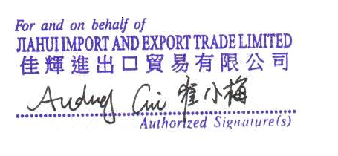 ПЕЧАТЬ/stamp

